Рус
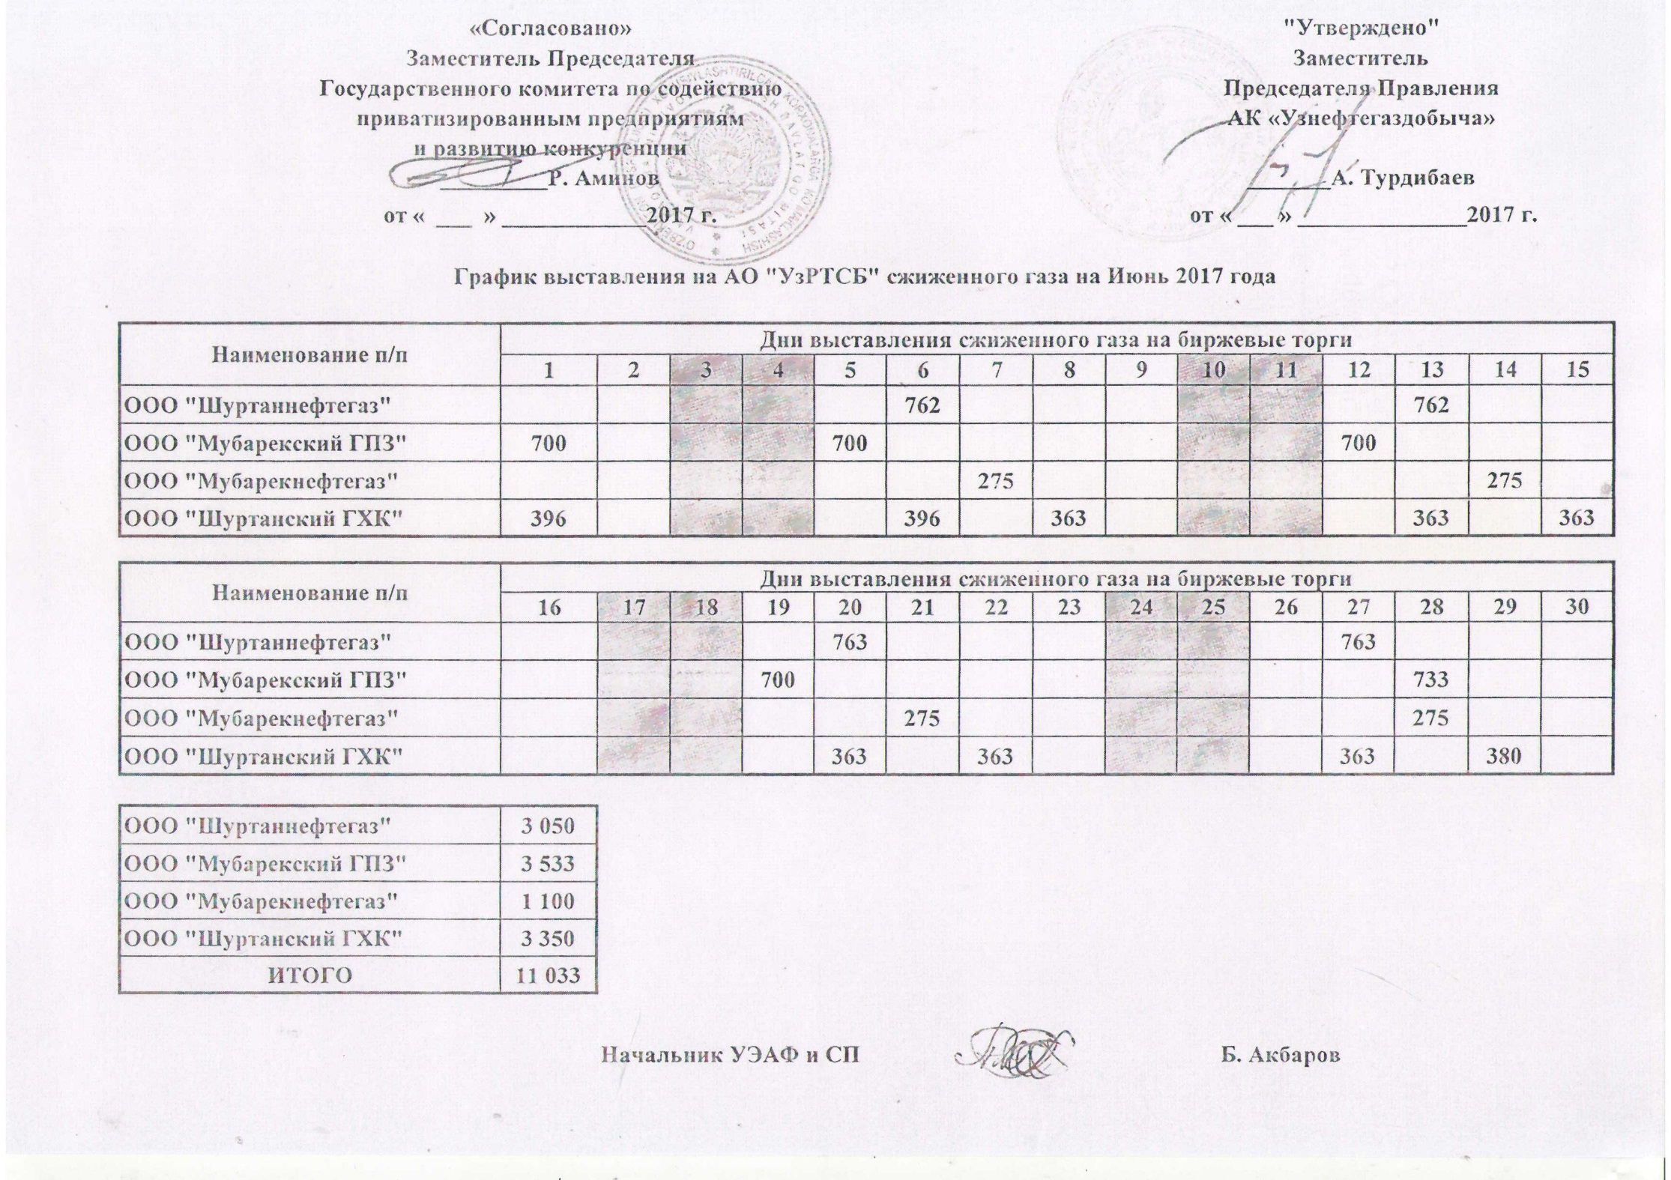
График выставления на АО "УзРТСБ" сжиженного газа на Июнь 2017 года

Наименование п/п | Дни выставления сжиженного газа на биржевые торги
 | 1 | 2 | 3 | 4 | 5 | 6 | 7 | 8 | 9 | 10 | 11 | 12 | 13 | 14 | 15
ООО "Шуртаннефтегаз" |  |  |  |  |  | 762 |  |  |  |  |  |  | 762
ООО "Мубарекский ГПЗ" | 700 |  |  |  | 700 |  |  |  |  |  |  | 700
ООО "Мубарекнефтегаз" |  |  |  |  |  |  | 275 |  |  |  |  |  |  | 275
ООО "Шуртанский ГХК" | 396 |  |  |  |  | 396 |  | 363 |  |  |  |  | 363 |  | 363

Наименование п/п | Дни выставления сжиженного газа на биржевые торги
 | 16 | 17 | 18 | 19 | 20 | 21 | 22 | 23 | 24 | 25 | 26 | 27 | 28 | 29 | 30
ООО "Шуртаннефтегаз" |  |  |  |  | 763 |  |  |  |  |  |  | 763
ООО "Мубарекский ГПЗ" |  |  |  |  |  |  |  |  |  |  |  |  | 733
ООО "Мубарекнефтегаз" |  |  |  | 700 |  | 275 |  |  |  |  |  |  | 275
ООО "Шуртанский ГХК" |  |  |  |  | 363 |  | 363 |  |  |  |  | 363 |  | 380

ООО "Шуртаннефтегаз" | 3,050
ООО "Мубарекский ГПЗ" | 3,533
ООО "Мубарекнефтегаз" | 1,100
ООО "Шуртанский ГХК" | 3,350
ИТОГО | 11,033

